상품제안서
고급자개볼펜 리필심세트 | 상품코드: F31133

 |  |  |  |  |  |  | 02-412-0044 | www.easy1.co.kr
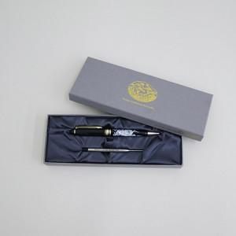

【상세/제작정보】 | 레이저인쇄 100개이상 무료 / 100개 미만 20,000원 VAT별도

【인쇄/포장옵션】 | 레이저 / 기본케이스

【공급단가】 | 수량 | 50~ | 100~ | 500~ | 1,000~ | 2,000~
*VAT별도 | 단가 | 12,600원 | 12,390원 | 12,070원 | 11,860원 | 11,550원

【상품 URL】 | https://dev.easy1.co.kr:443/src/goods_detail.php?gdno=31133

